Лист1
КОТЛЫ, КОЛОНКИ ГАЗОВЫЕ, ГОРЕЛКИ (РОССИЯ)
Номенклатура | Розница (руб. с НДС) | Фото

СИГНАЛ
Без водяного контура
КОВ-6,5 СТК (автоматика TGV-306 ) | 11,760 | 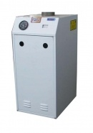
КОВ-7 СТс (автоматика EUROSIT) | 13,500
КОВ-10 СТс (автоматика EUROSIT) | 14,040
КОВ-12,5 СТс (автоматика EUROSIT) | 14,340
КОВ-16 СТс (автоматика EUROSIT) | 15,480
КОВ-20СТс (автоматика EUROSIT) | 18,600
КОВ-25СТс (автоматика EUROSIT) | 20,040
КОВ-31,5СТс (автоматика EUROSIT) | 23,040
КОВ-40СТ (автоматика БРГГ) | 30,120
КОВ-50 СТ1, уменьшеный размер (автоматика БАРГ) | 36,000
КОВ-50 СТб (автоматика БАРГ) | 39,600
КОВ-50 СТн (автоматика Honeywell) | 41,040
КОВ-63 СТб (автоматика БАРГ) | 44,160
КОВ-63, СТн (автоматика Honeywell) | 46,200
КОВ-80 СТб (автоматика БАРГ) | 54,000
КОВ-80 СТн (автоматика Honeywell) | 55,200
КОВ-100 СТб (автоматика БАРГ) | 62,400
КОВ-100 СТн (автоматика Honeywell) | 63,600
С водяным контуром
КОВ-12,5 СТПВс (автоматика EUROSIT) | 17,880
КОВ-16 СТПВс (автоматика EUROSIT) | 19,080
КОВ-20 СТПВс (автоматика EUROSIT) | 22,200
КОВ-25 СТПВс (автоматика EUROSIT) | 23,760
КОВ-31,5 СТПВс (автоматика EUROSIT) | 26,160
Котлы водотрубные и одноконтурные, компактные:
КОВ-10 СКс НОВИНКА!!! | 14,520
КОВ-12,5 СКс НОВИНКА!!! | 15,000
КОВ-16 СКс НОВИНКА!!! | 16,800
Котлы жаротрубные и двухконтурные:
КОВ-12,5 СТПВ1пс (Eurosit630. Polidoro) | 20,640
КОВ-16 СТПВ1пс (Eurosit630. Polidoro) | 21,360
КОВ-20 СТПВ1пс (MINIsit710. Polidoro) | 25,200
КОВ-25 СТПВ1пс (MINIsit710. Polidoro) | 26,880
КОВ-31.5 СТПВ1пс (sit 820 NOVA mV. Polidoro) | 31,800
КОВ-40 СТПВ1пс (sit 820 NOVA mV. Polidoro) | 35,400
КОВ-16 СКВс (Eurosit630. Polidoro) | 20,040
КОВ-12,5 СКВс (Eurosit630. Polidoro) | 19,200
КЕБЕР
Без водяного контура
КС-Г-8К-02 (автоматика Арбат) | 12,780 | 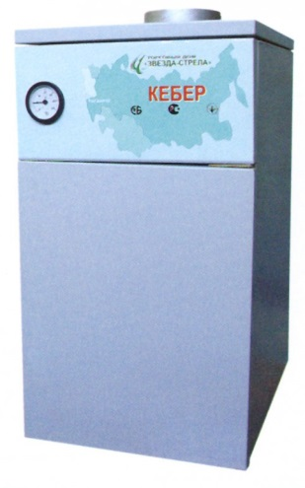
КС-Г-8К-06 (автоматика EUROSIT) | 14,760
КС-Г-10К-02 (автоматика Арбат) | 13,440
КС-Г-10К-06 (автоматика EUROSIT) | 15,000
КС-Г-12,5К-02 (автоматика Арбат) | 13,620
КС-Г-12,5К-06 (автоматика EUROSIT) | 15,540
КС-Г-16К-02 (автоматика Арбат) | 15,480
КС-Г-16К-06 (автоматика EUROSIT) | 17,640
КС-Г-20К-02 (автоматика Арбат) | 17,400
КС-Г-20К-06 (автоматика EUROSIT) | 18,600
КС-Г-25К-02 (автоматика Арбат) | 19,080
КС-Г-25К-06 (автоматика EUROSIT) | 22,560
КС-Г-31,5К-02 (автоматика Арбат) | 20,400
С водяным контуром
КС-ГВ-8-02 (автоматика Арбат) | 15,720 | 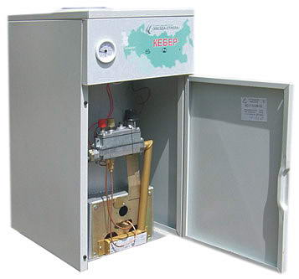
КС-ГВ-8-06 (автоматика EUROSIT) | 17,640
КС-ГВ-10-02 (автоматика Арбат) | 16,440
КС-ГВ-10-06 (автоматика EUROSIT) | 18,000
КС-ГВ-12,5-02 (автоматика Арбат) | 16,800
КС-ГВ-12,5-06 (автоматика EUROSIT) | 18,600
КС-ГВ-16-02 (автоматика Арбат) | 18,480
КС-ГВ-16-06 (автоматика EUROSIT) | 20,400
КС-ГВ-20-02 (автоматика Арбат) | 21,120
КС-ГВ-20-06 (автоматика EUROSIT) | 22,080
КС-ГВ-25-02 (автоматика Арбат) | 22,800
КС-ГВ-25-06 (автоматика EUROSIT) | 27,120
КС-ГВ-31,5-02 (автоматика Арбат) | 23,400
КС-ГВ-31,5-06 (автоматика EUROSIT) | 28,200
ЮНКЕР
Без водяного контура
КСГ-10 с УГ-12 (автоматика TGV) | 12,360 | 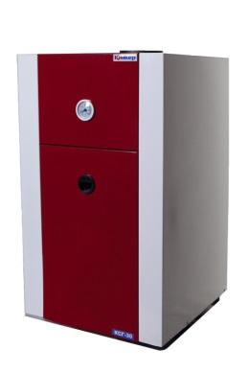
КСГ-10 с УГ-12 (автоматика EUROSIT) | 14,400
КСГ-12,5 с УГ-15 (автоматика TGV) | 12,720
КСГ-12,5 с УГ-15 (автоматика EUROSIT) | 15,000
КСГ-16 с УГ-19 (автоматика TGV) | 14,400
КСГ-16 с УГ-19 (автоматика EUROSIT) | 16,560
КСГ-20 с УГ-24 (автоматика TGV) | 15,600
КСГ-20 с УГ-24 (автоматика EUROSIT) | 19,200
КСГ-31,5 с УГ-36 (автоматика Арбат) | 18,600
КСГ-31,5 с УГ-36 (автоматика EUROSIT) | 23,400
КСГ-40 с УГ-48 (автоматика Арбат) | 24,360
КСГ-40 с УГ-48 (автоматика EUROSIT) | 29,820
С водяным контуром
КСГВ-16 с УГ-19 (автоматика TGV) | 17,400 | 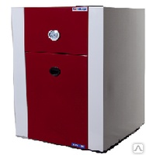
КСГВ-16 с УГ-19 (автоматика EUROSIT) | 21,000
КСГВ-20 с УГ-24 (автоматика TGV) | 19,800
КСГВ-20 с УГ-24 (автоматика EUROSIT) | 24,000
КСГВ-31,5 с УГ-36 (автоматика Арбат) | 23,400
КСГВ-31,5 с УГ-36 (автоматика EUROSIT) | 27,120
КСГВ-40 с УГ-48 (автоматика Арбат) | 30,000
КСГВ-40 с УГ-48 (автоматика EUROSIT) | 32,400
КОНОРД
АОГВ-11.6-1, АОГ001-00.00.000 (боковое подкл.) | 14,880 | 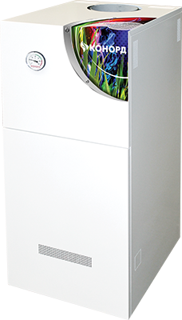
АОГВ-11.6-3, АОГ002-00.00.000 (заднее подкл.) | 14,880
Конорд КС-ТГ-12/16S | 22,440
Конорд Ксц-Г-10Н | 15,720
Конорд Ксц-Г-10S | 15,720
Конорд Ксц-Г-12H | 17,160
Конорд Ксц-Г-12S | 17,160
Конорд Ксц-Г-16S | 18,780
Конорд Ксц-Г-20H | 21,240
Конорд Ксц-Г-20S | 21,240
Конорд Ксц-Г-25H | 22,380
Конорд Ксц-Г-25S | 22,380
Конорд Ксц-Г-30S | 24,000
Конорд Ксц-Г-40S | 33,060
Конорд Ксц-Г-8S | 15,300
Конорд Ксц-ГВ-12Н | 19,980
Конорд Ксц-ГВ-12S | 19,980
Конорд Ксц-ГВ-16S | 22,080
Конорд Ксц-ГВ-20Н | 24,240
Конорд Ксц-ГВ-20S | 24,240
Конорд Ксц-ГВ-25S | 25,560
Конорд Ксц-ГВ-25H 2-к котел отопит.водогр.сталь | 25,560
Конорд Ксц-ГВ-30Н | 27,540
Конорд КЧ-Г-16S | 30,420
Конорд КЧ-Г-25S | 36,360
ТАГАНРОГ ГАЗАППАРАТ (КОЛОНКИ ПРОТОЧНЫЕ ГАЗОВЫЕ)
Газовая колонка ВПГ TGA-6-ДА | -
Газовая колонка ВПГ TGA-10-ДА | 9,300
Газовая колонка ВПГ TGA-12-ДА | 9,600
ГОРЕЛКИ и ЗАПЧАСТИ
Уст-во газогор. АГУ-П 16 (УГОП-П-16-03) | 1,356
Уст-во газогор. ПЛАМЯ УГ-20 | 4,500
АРБАТ | 3,300
Термодатчик | 540
Термопара 400 (Сит и Арбат -Универсальная) | 324
Уст-во газогор. ПЛАМЯ /Арбат/ УГ-29 | 4,800
WERT
Газовая колонка WERT 10 E серебристая | 9,072
Газовая колонка WERT 10 E белая | 8,784
Газовая колонка WERT 10 LC белая | 7,344
Газовая колонка WERT 10 LC серебристая | 7,488
Газовая колонка WERT ЕG10 стекло berry | 8,352
Газовая колонка WERT ЕG10 стекло flower | 8,352
Газовая колонка WERT ЕG10 стекло lemon | 8,352
Газовая колонка WERT ЕG10 стекло mountains | 8,352
Газовая колонка WERT ЕG10 стекло red glass | 8,352
Газовая колонка WERT ЕG10 стекло water fall | 8,352
Газовая колонка WERT ЕG10 стекло whete glass | 8,352

